Титул
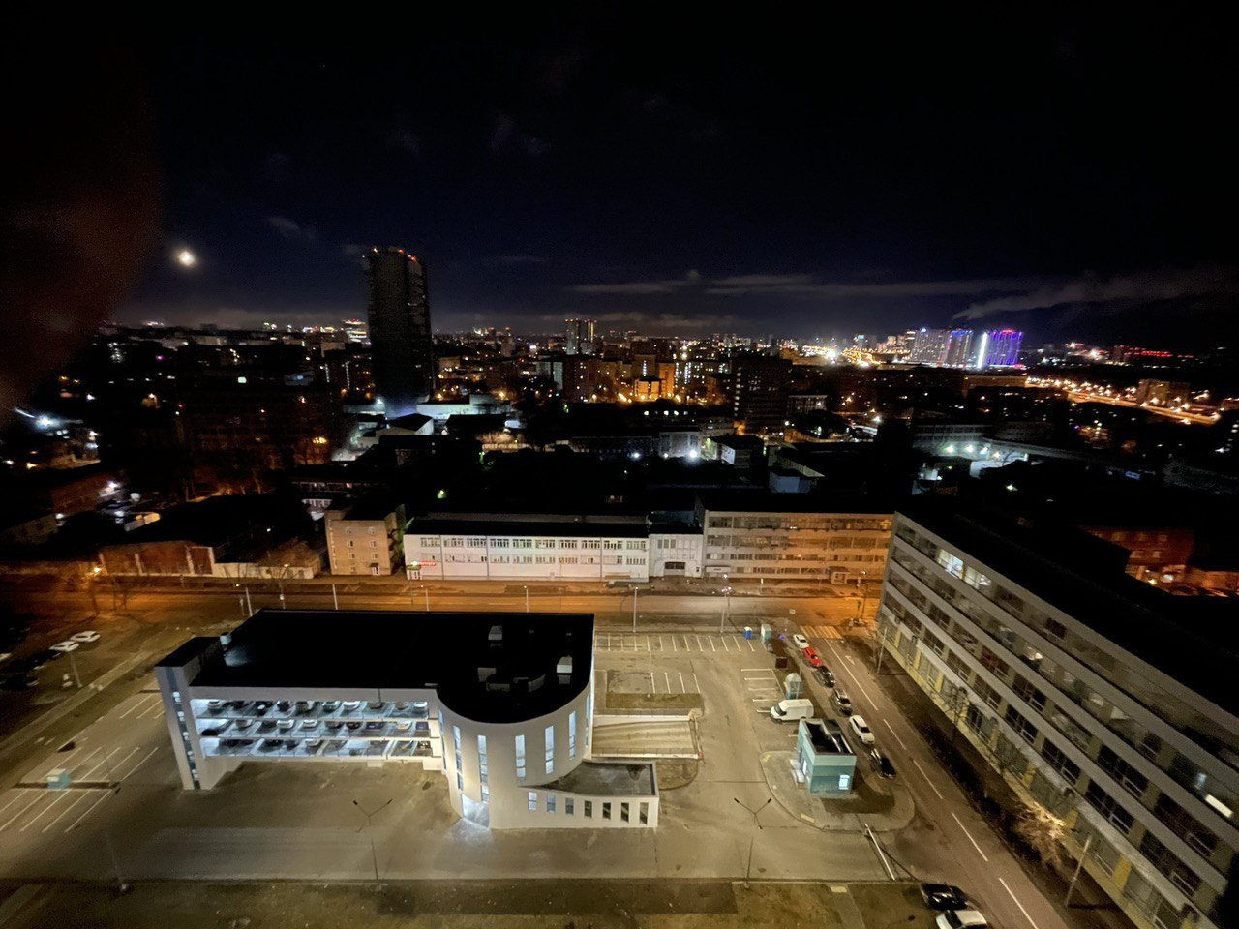
Сравнение коммерческих предложений на поставку оборудования для Системы контроля доступа на территорию паркинга

ТЗ
Технические требования к пропускной системе Паркинга

Схема проезда и возможного размещения оборудования
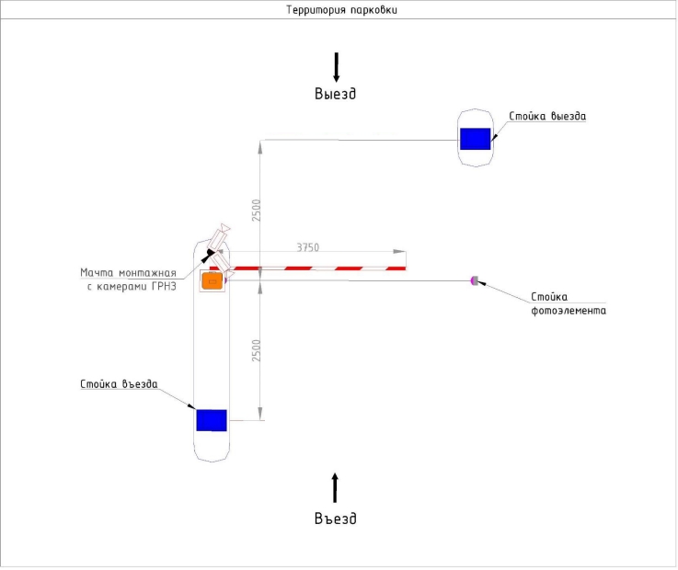

Предполагаемый алгоритм въезда/выезда
Алгоритм проезда для клиентов коммерции
При въезде
1 | Посетитель получает билет или временную карту (нажимает на кнопку)
2 | Камера на въезде распознает номер автомобиля, система привязывает номера авто к выданному билету
3 | Администратор автосервиса, используя Web-интерфейс, акцептирует билет. Акцептация возможна по номеру билета, либо по номеру автомобиля.
При выезде
5 | Камера распознает номер автомобиля посетителя и при подъезде заранее открывает шлагбаум. Обеспечивая выезд без задержки.
6 | Если камера не считала номер автомобиля, посетитель прикладывает билет к сканеру (или возвращает временную карту). Шлагбаум открывается.

Алгоритм проезда для собственников и арендаторов машино-мест
При въезде
1 | Камера распознает номер автомобиля собственника м/м и открывает шлагбаум. Обеспечивая въезд без задержки.
2 | Если камера не считала номер автомобиля, собственник м/м прикладывает карту доступа/нажимает кнопку пульта. Шлагбаум открывается.
При выезде
1 | Камера распознает номер автомобиля собственник м/м и открывает шлагбаум. Обеспечивая выезд без задержки.
2 | Если камера не считала номер автомобиля, собственник м/м прикладывает карту доступа или использует пульт. Шлагбаум открывается.

Дополнительные требования к функционалу
Возможность гибкой настройки правил оплаты, в т.ч.:
1 | Контроль допустимого количества посетителей (при фиксировании въезда посетителей более определенного кол-ва, въезд блокируется)
2 | Контроль допустимого времени нахождения на территории (При не выезде а/м после валидации пропуска сотрудником мойки в течение 15 минут, нахождение на территории платное, выезд заблокирован)
3 | Контроль допустимого времени нахождения на территории (При не выезде а/м после валидации пропуска сотрудником мойки в течение 15 минут, нахождение на территории платное, выезд заблокирован)
4 | Возможность регистрации гостей
5 | Контроль за парковкой в режиме онлайн
Возможность подключения к имеющейся системе контроля доступа

